Sheet2
COSTCO订单号 | 款号 | 名称 | 尺寸 | 折高线 | 图片 | 尺码 | 订单数(包数） | 库存 | 1%损耗 （张） | 最终订购数 | 单价 （USD/PC） | 金额 | 交期
PO1374KYWS | TCT4200 | Bellyband腰封 | 568x140mm 350g copper glossy + 4Cprinting + matt laminate 2sides(front/back)+ die cut | 2cm高 | TCT4200 3件包 | S | 765 |  | 773 | 773 | $0.12 | $92.72 | 2025-09-21
 |  |  |  |  |  | M | 3060 |  | 3091 | 3091 | $0.12 | $370.87
 |  |  |  |  |  | L | 6885 |  | 6954 | 6954 | $0.12 | $834.46
 |  |  |  |  |  | XL | 5355 |  | 5409 | 5409 | $0.12 | $649.03
 |  |  |  |  |  | 2XL | 2295 |  | 2318 | 2318 | $0.12 | $278.15
 |  |  |  |  |  | 3XL | 765 |  | 773 | 773 | $0.12 | $92.72
PO1374KYWS |  | 内衬板 | 267x229mm 400GSM |  | 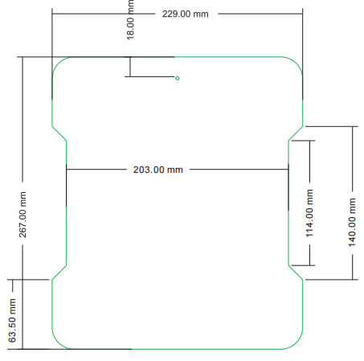 | 通码 | 19125 |  | 19316 |  | $0.076 | $1,468.04 | 2025-09-21
 |  |  |  |  |  |  |  |  | 38633 |  |  | $3,785.99

